全体図
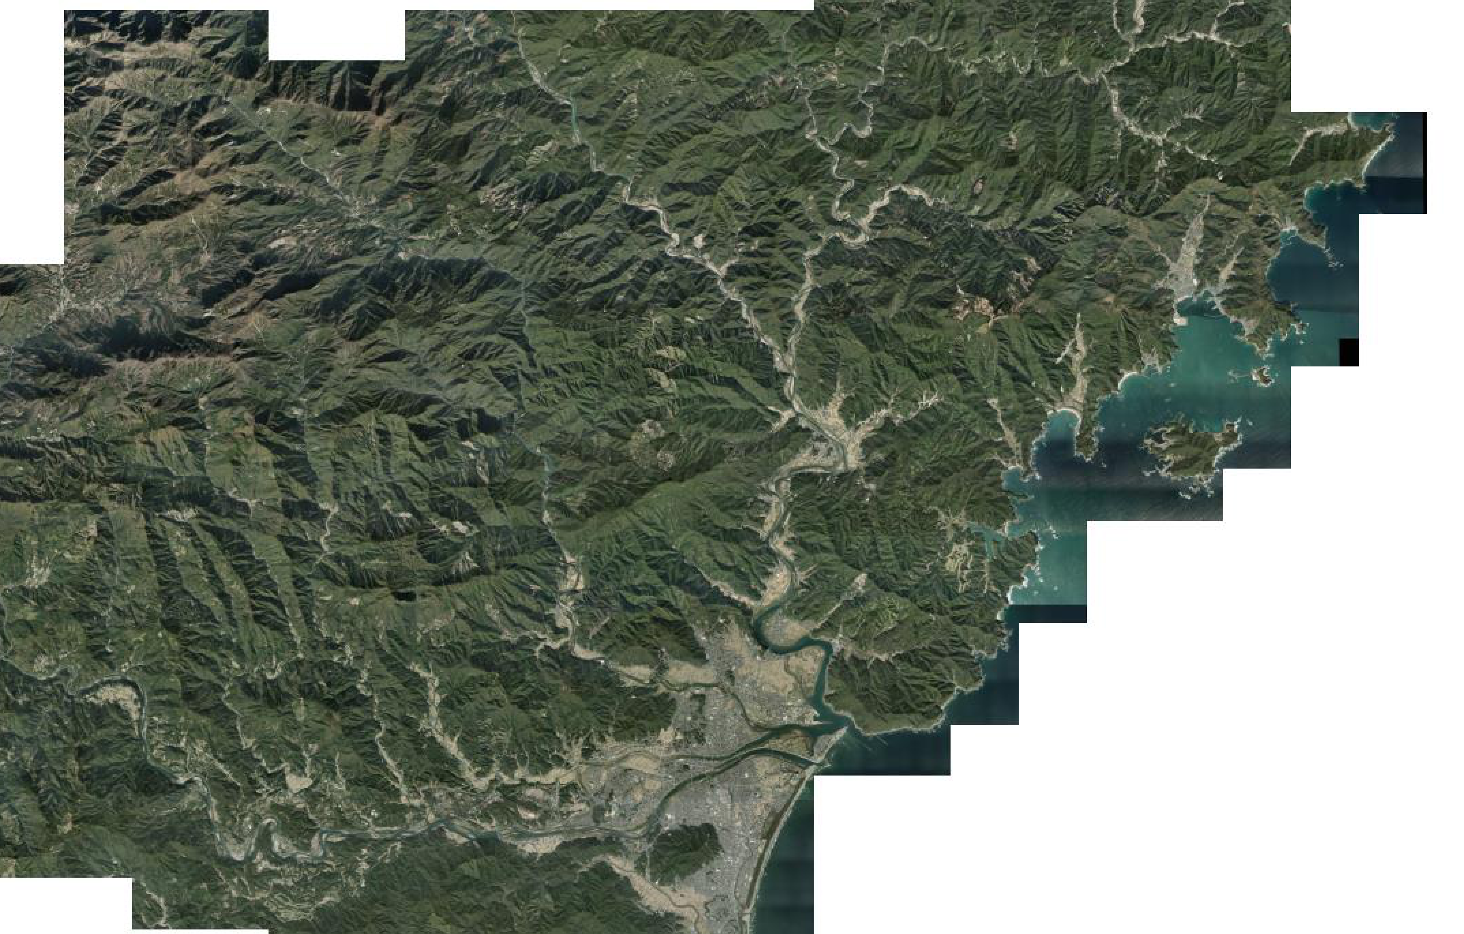

赤谷山市有林

北川総合支所

道の駅北川はゆま

延岡市役所

位置図
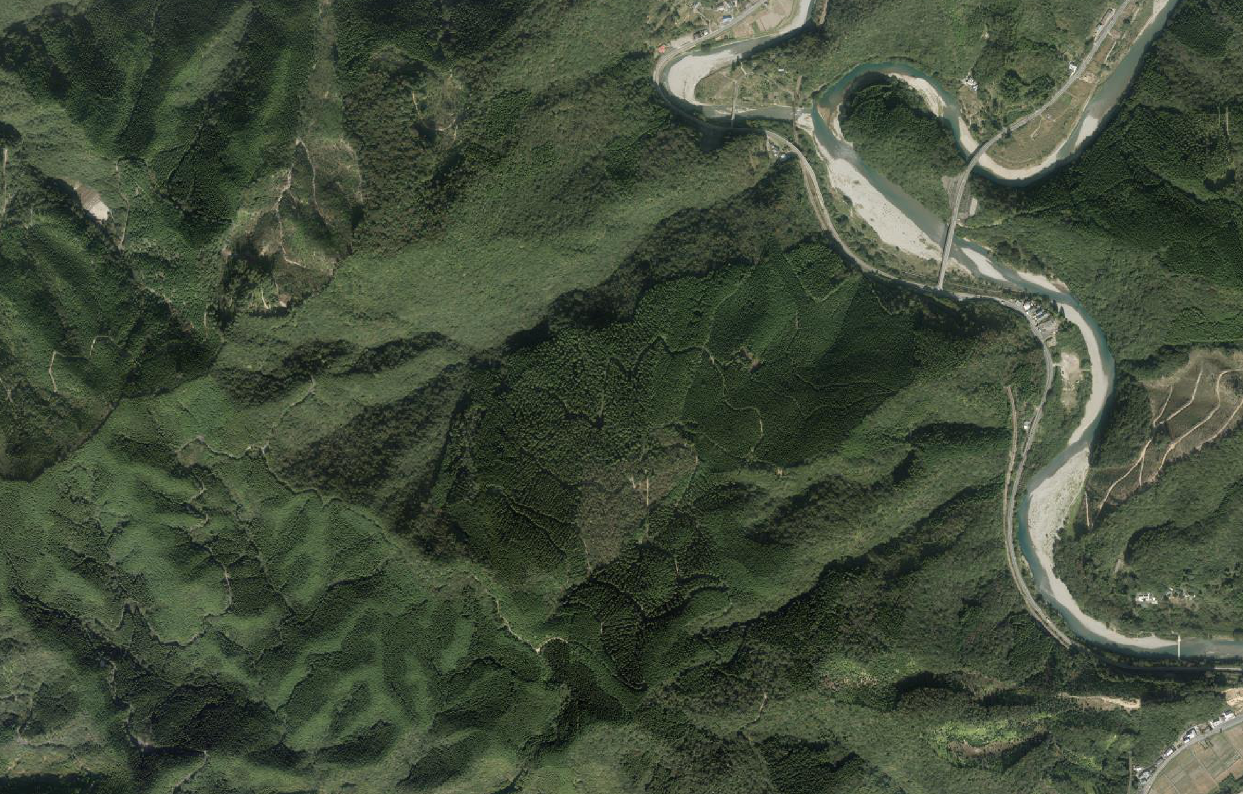
市有林赤谷山航空写真

葛葉大橋
市有林赤谷山

国道１０号

